Blad1
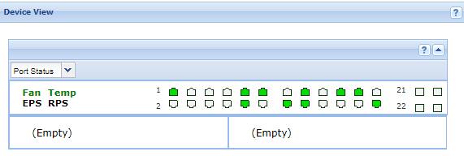
SW-GOT-LO012
10.1.201.3
HP 2910al-24G-PoE Switch (J9146A)

 | U: 67 | U: 67 | U: 67 | U: 67 | U: 67 | U: 67 | U: 67 | U: 67 | U: 67 | U: 67 | U: 67 | U: 1
 | 1 | 3 | 5 | 7 | 9 | 11 | 13 | 15 | 17 | 19 | 21 | 23
 | 2 | 4 | 6 | 8 | 10 | 12 | 14 | 16 | 18 | 20 | 22 | 24
 | U: 67 | U: 67 | U: 67 | U: 67 | U: 67 | U: 67 | U: 67 | U: 67 | U: 67 | U: 67 | U: 67 | U: 1, T: 5

 | VLAN 72 wordt dus niet gebruikt

